チーム及び指導者用
（一社）栃木県バスケットボール協会Ｕ１２カテゴリー部会 確認用紙（2026年度） ※書式の変更はしないこと
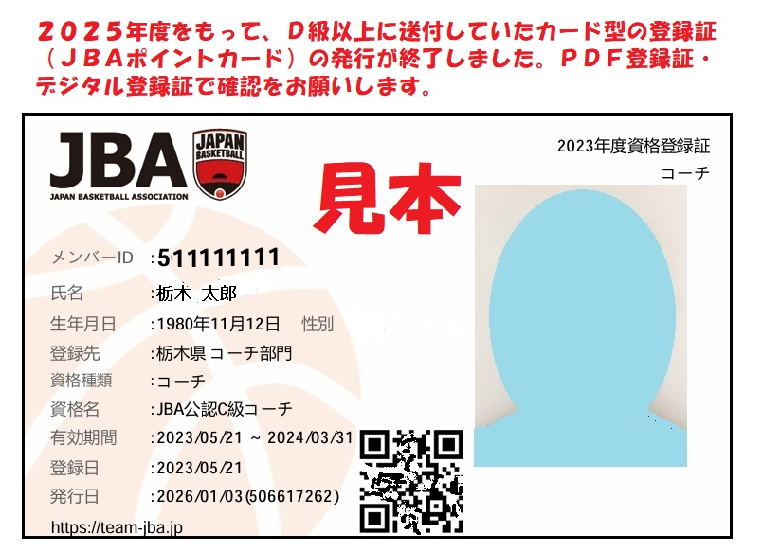
＜様式１＞「チーム及び指導者用」 |  |  |  | …選択部分 | 登録種別 | 新規 |  |  | 2026-04-01 | 更新
 |  |  |  | …入力部分
 |  |  |  | …自動入力
 |  |  |  |  |  | 地区
フリガナ |  |  |  |  |  | フリガナ
ＪＢＡ登録チーム名 |  |  |  |  |  | チーム略称
チーム練習拠点 |  |  |  |  |  | 編成
チーム 責任者 | 氏名
 | 住所 | 〒321- |  | 栃木県
 | TEL | 090-
 | メール
学年別構成人員数（学年別連盟登録選手人数）※半角数字
６年生 |  |  | 人 | ５年生 |  | 人 | ４年生 |  |  | 人
３年生 |  |  | 人 | ２年生 |  | 人 | １年生 |  |  | 人
合計 |  |  |  |  |  |  |  | 0 |  | 人
ＪＢＡチームＩＤ（Ｔ以降９桁） |  |  |  |  | スポーツ少年団登録番号
指導者氏名 |  | 連絡先 |  |  |  | 指導歴 | 公認資格等
 |  | 住所 | 〒321- |  |  |  | ＪＢＡメンバーＩＤ（９桁）
 |  |  |  |  |  |  | ＪＢＡ公認コーチ
 |  |  |  |  |  |  | ＪＢＡ公認審判
 |  |  |  |  |  |  | インテグリティ確認書
 |  |  |  |  |  |  | 公認スポーツ指導者登録番号（７桁）
 |  | TEL | 090- |  |  |  | スポ少認定員番号（Ｋ以降４桁） |  | 09K
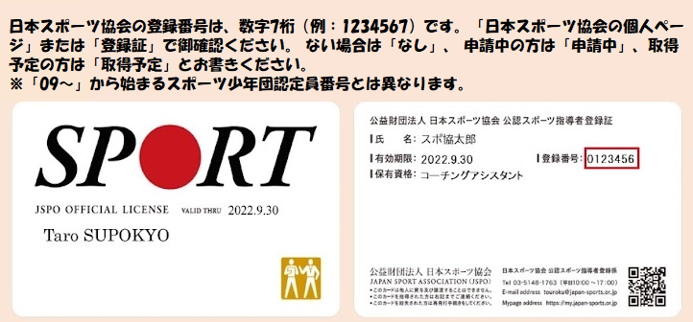
 |  | メール |  |  |  | 年 | マンツーマンコミッショナー資格
指導者氏名 |  | 連絡先 |  |  |  | 指導歴 | 公認資格等
 |  | 住所 | 〒321- |  |  |  | ＪＢＡメンバーＩＤ（９桁）
 |  |  |  |  |  |  | ＪＢＡ公認コーチ
 |  |  |  |  |  |  | ＪＢＡ公認審判
 |  |  |  |  |  |  | インテグリティ確認書
 |  |  |  |  |  |  | 公認スポーツ指導者登録番号
 |  | TEL | 090- |  |  |  | スポ少認定員番号 |  | 09K
 |  | メール |  |  |  | 年 | マンツーマンコミッショナー資格
指導者氏名 |  | 連絡先 |  |  |  | 指導歴 | 公認資格等
 |  | 住所 | 〒321- |  |  |  | ＪＢＡメンバーＩＤ（９桁）
 |  |  |  |  |  |  | ＪＢＡ公認コーチ
 |  |  |  |  |  |  | ＪＢＡ公認審判
 |  |  |  |  |  |  | インテグリティ確認書
 |  |  |  |  |  |  | 公認スポーツ指導者登録番号（７桁）
 |  | TEL | 090- |  |  |  | スポ少認定員番号（Ｋ以降４桁） |  | 09K
 |  | メール |  |  |  | 年 | マンツーマンコミッショナー資格
指導者氏名 |  | 連絡先 |  |  |  | 指導歴 | 公認資格等
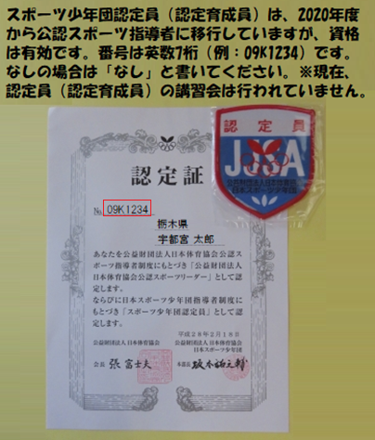
 |  | 住所 | 〒321- |  |  |  | ＪＢＡメンバーＩＤ（９桁）
 |  |  |  |  |  |  | ＪＢＡ公認コーチ
 |  |  |  |  |  |  | ＪＢＡ公認審判
 |  |  |  |  |  |  | インテグリティ確認書
 |  |  |  |  |  |  | 公認スポーツ指導者登録番号（７桁）
 |  | TEL | 090- |  |  |  | スポ少認定員番号（Ｋ以降４桁） |  | 09K
 |  | メール |  |  |  | 年 | マンツーマンコミッショナー資格
指導者氏名 |  | 連絡先 |  |  |  | 指導歴 | 公認資格等
 |  | 住所 | 〒321- |  |  |  | ＪＢＡメンバーＩＤ（９桁）
 |  |  |  |  |  |  | ＪＢＡ公認コーチ
 |  |  |  |  |  |  | ＪＢＡ公認審判
 |  |  |  |  |  |  | インテグリティ確認書
 |  |  |  |  |  |  | 公認スポーツ指導者登録番号（７桁）
 |  | TEL | 090- |  |  |  | スポ少認定員番号（Ｋ以降４桁） |  | 09K
 |  | メール |  |  |  | 年 | マンツーマンコミッショナー資格
指導者氏名 |  | 連絡先 |  |  |  | 指導歴 | 公認資格等
 |  | 住所 | 〒321- |  |  |  | ＪＢＡメンバーＩＤ（９桁）
 |  |  |  |  |  |  | ＪＢＡ公認コーチ
 |  |  |  |  |  |  | ＪＢＡ公認審判
 |  |  |  |  |  |  | インテグリティ確認書
 |  |  |  |  |  |  | 公認スポーツ指導者登録番号（７桁）
 |  | TEL | 090- |  |  |  | スポ少認定員番号（Ｋ以降４桁） |  | 09K
 |  | メール |  |  |  | 年 | マンツーマンコミッショナー資格
指導者氏名 |  | 連絡先 |  |  |  | 指導歴 | 公認資格等
 |  | 住所 | 〒321- |  |  |  | ＪＢＡメンバーＩＤ（９桁）
 |  |  |  |  |  |  | ＪＢＡ公認コーチ
 |  |  |  |  |  |  | ＪＢＡ公認審判
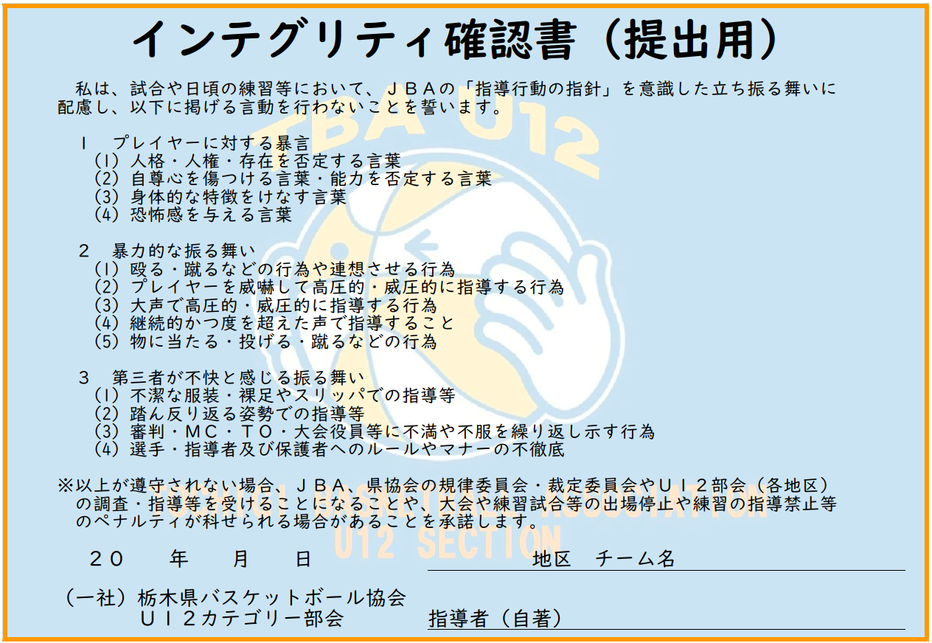
 |  |  |  |  |  |  | インテグリティ確認書
 |  |  |  |  |  |  | 公認スポーツ指導者登録番号（７桁）
 |  | TEL | 090- |  |  |  | スポ少認定員番号（Ｋ以降４桁） |  | 09K
 |  | メール |  |  |  | 年 | マンツーマンコミッショナー資格
指導者氏名 |  | 連絡先 |  |  |  | 指導歴 | 公認資格等
 |  | 住所 | 〒321- |  |  |  | ＪＢＡメンバーＩＤ（９桁）
 |  |  |  |  |  |  | ＪＢＡ公認コーチ
 |  |  |  |  |  |  | ＪＢＡ公認審判
 |  |  |  |  |  |  | インテグリティ確認書
 |  |  |  |  |  |  | 公認スポーツ指導者登録番号（７桁）
 |  | TEL | 090- |  |  |  | スポ少認定員番号（Ｋ以降４桁） |  | 09K
 |  | メール |  |  |  | 年 | マンツーマンコミッショナー資格
運営係 ※ルールに精通 する指導者 |  | 氏名 |  |  | TEL | 090-
 |  | 氏名 |  |  | TEL | 090-
 |  | 氏名 |  |  | TEL | 090-
 |  | 氏名 |  |  | TEL | 090-
＜記入上の留意事項＞ ○書式の変更はしないこと。 ○指導者の指導歴及び選手用登録用紙は、提出年度の「５月１日現在」とすること。 ○正確に記入したものを各地区担当に提出するとともに、チームで保管すること。 ○チーム名は正式名称と略称（報道用８字以内）を必ず記入すること。 略称 例：横川東ミニバスケットボールスポーツ少年団→横川東、烏山グレートディッパーズ→烏山ＧＤ ○チーム拠点は主として活動している場所（小学校名等）を１か所記入すること。 ○責任者は、チームの代表者とすること。 ○緊急連絡先は、非常事態が発生した時に使用する連絡先とする。 ○運営係は、各種大会において準備・片付け・会場主任と連絡調整をする。ルールに精通する指導者とする。 ○年度の途中で指導者及び選手構成の変更があった際は、速やかに各地区担当まで登録用紙を送信すること。

